AREA
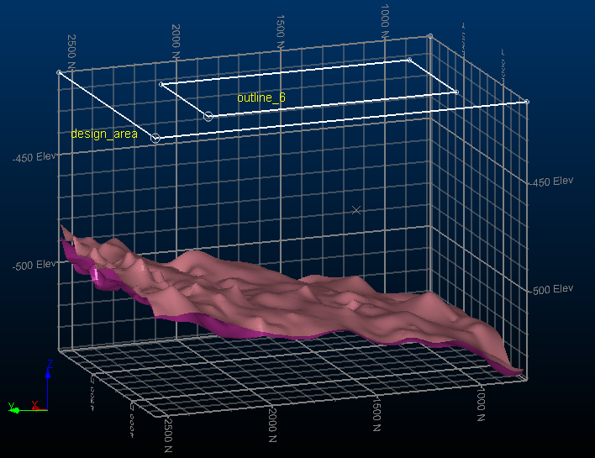

THICK
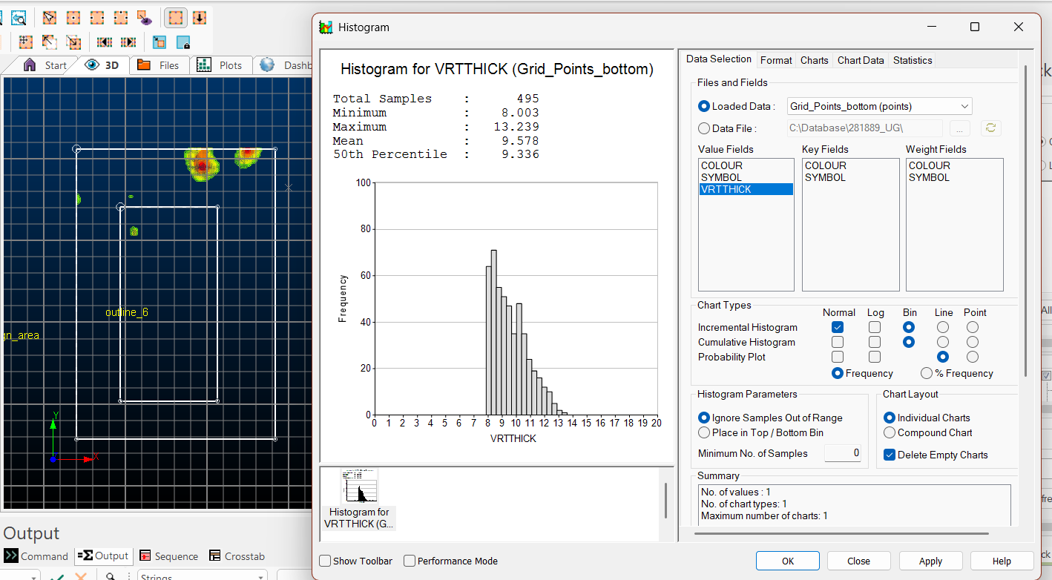

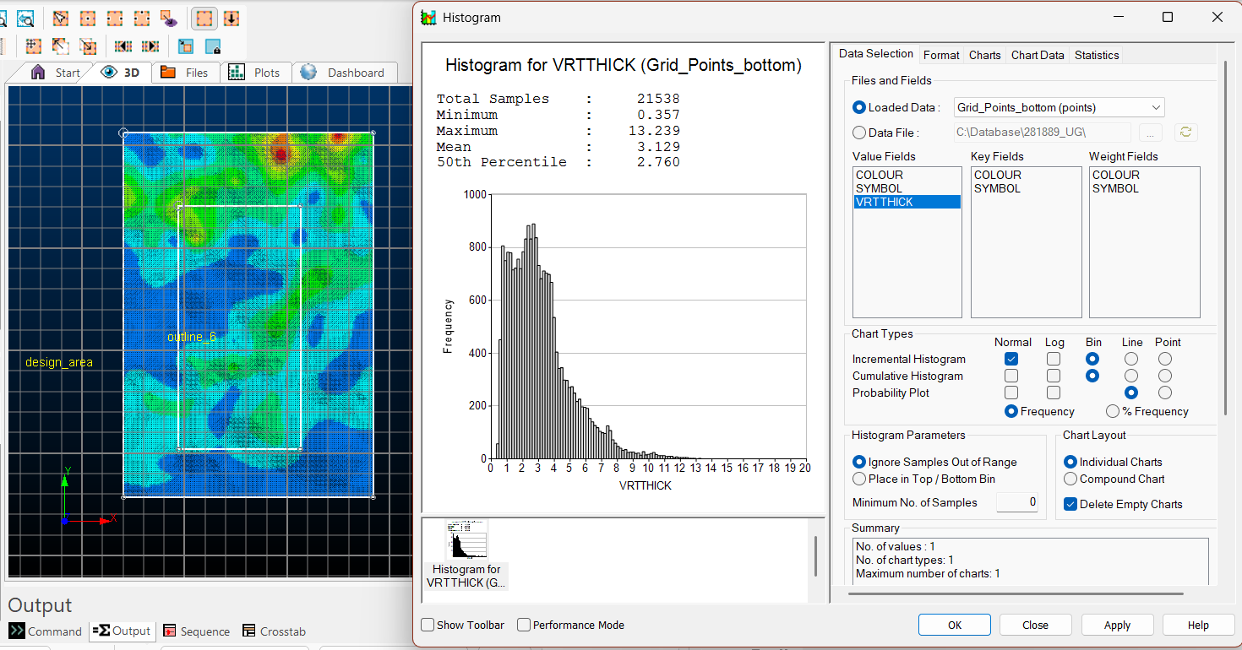

FURTA
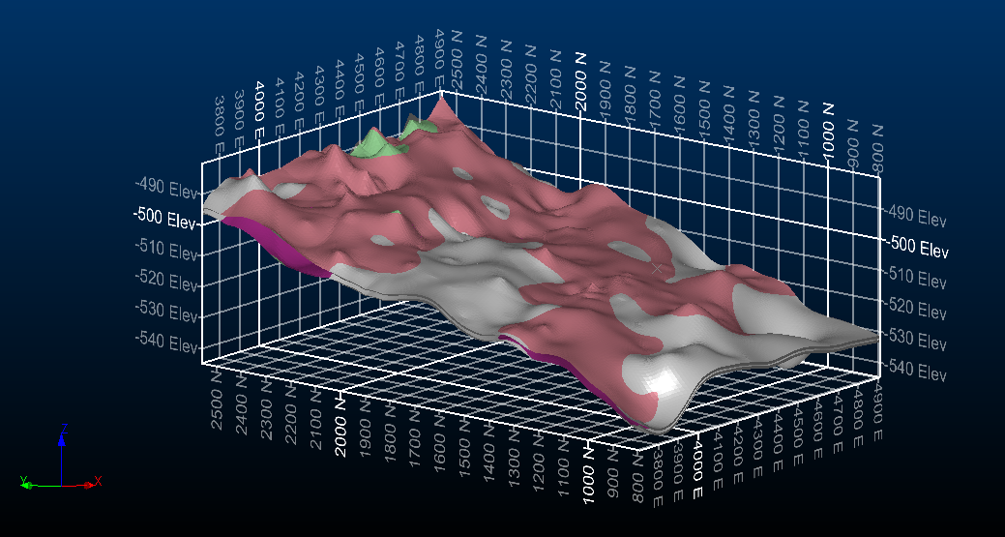

SLOPE
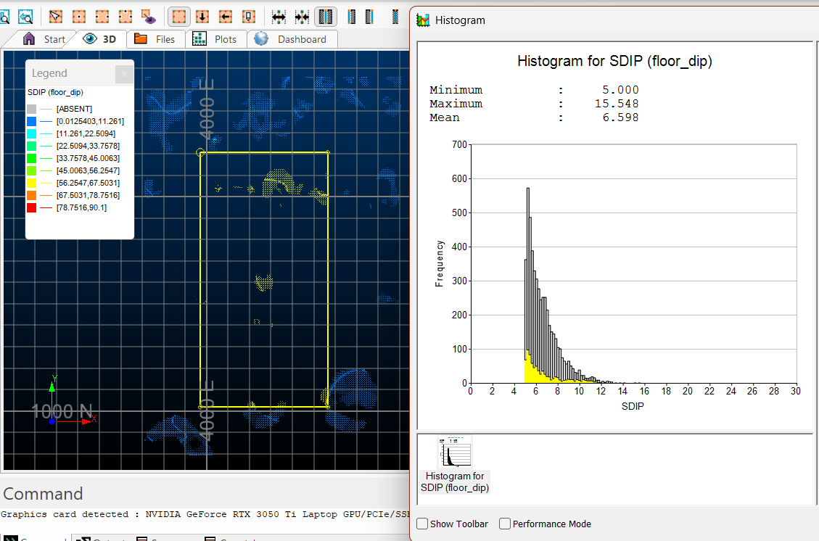
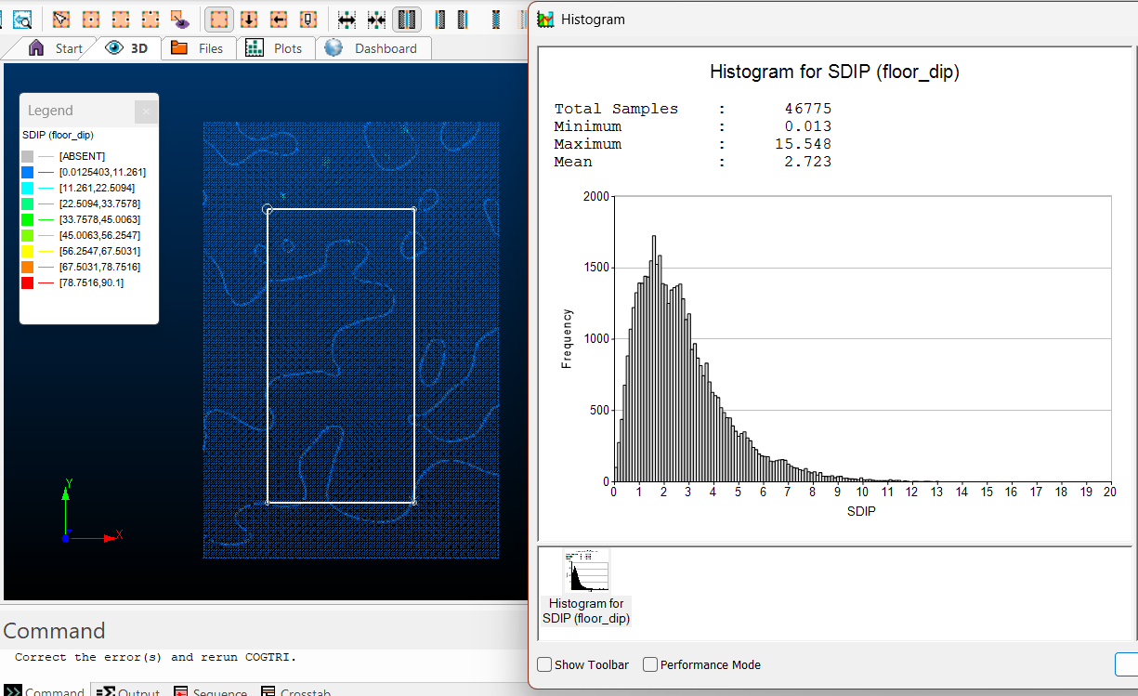

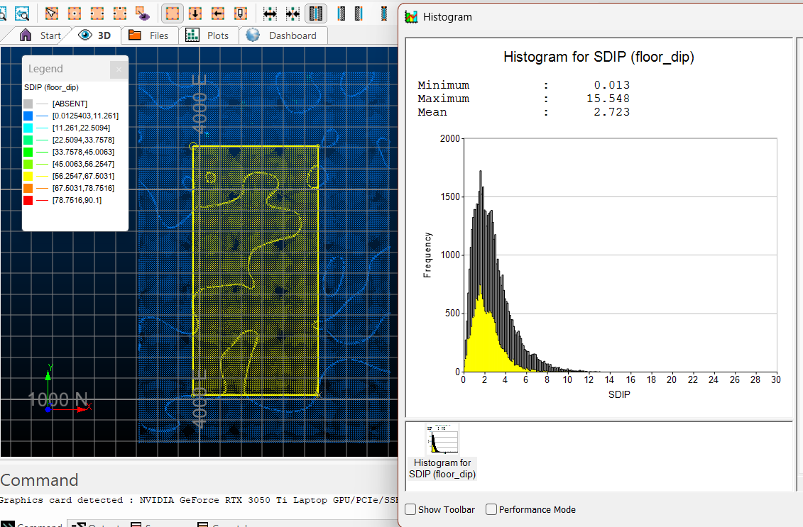

Filtr: SDIP<90 and SDIP>5

RECON
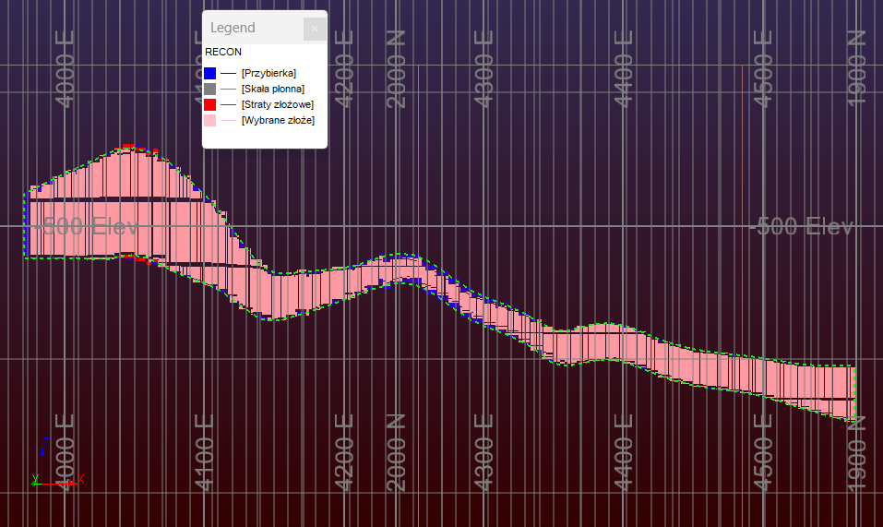

DOSTĘP
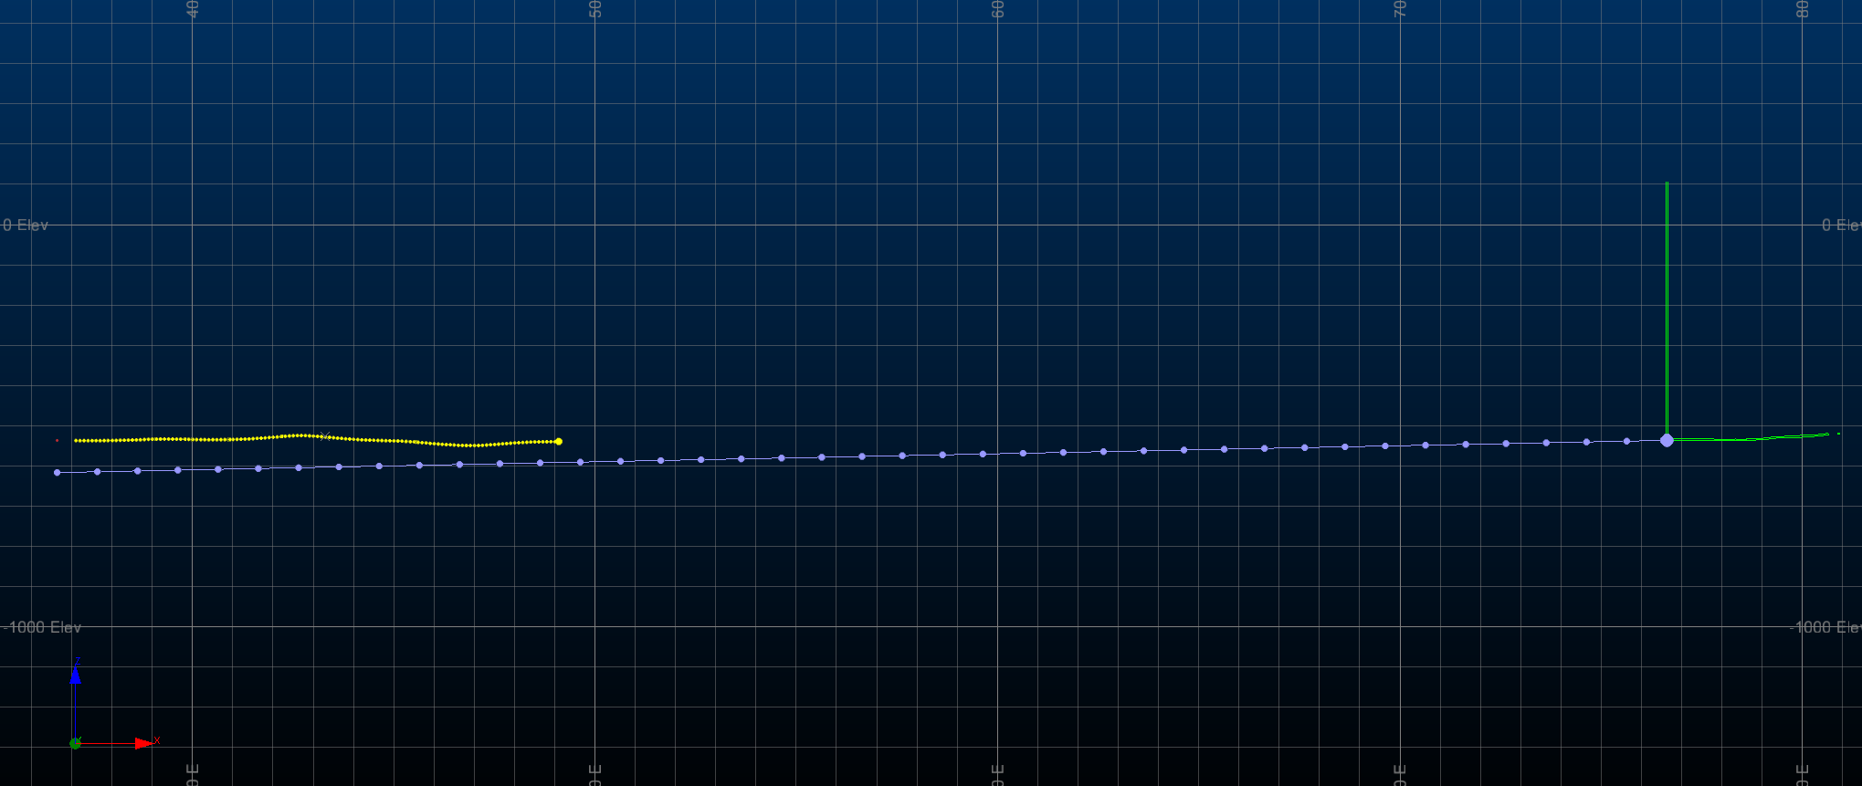
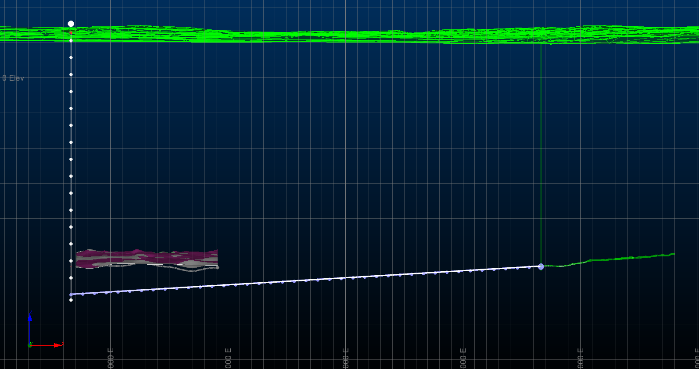
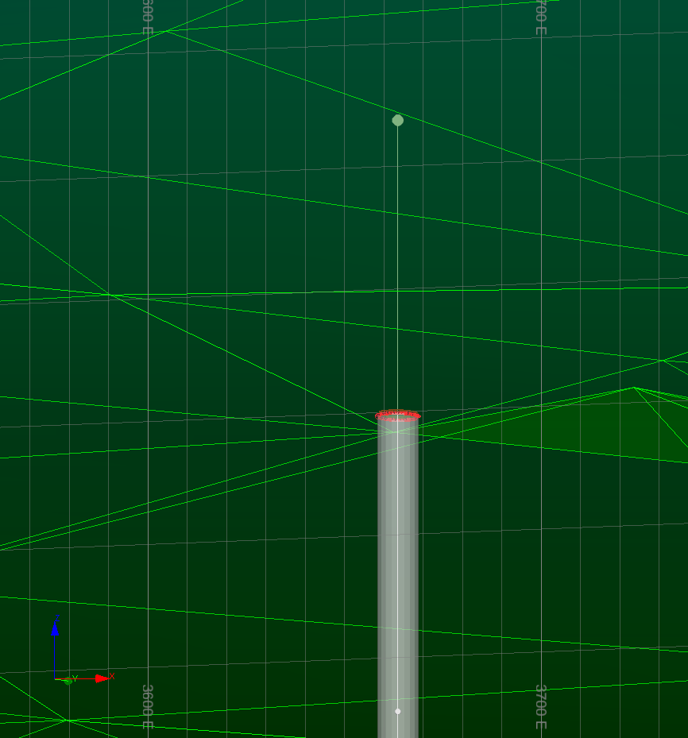
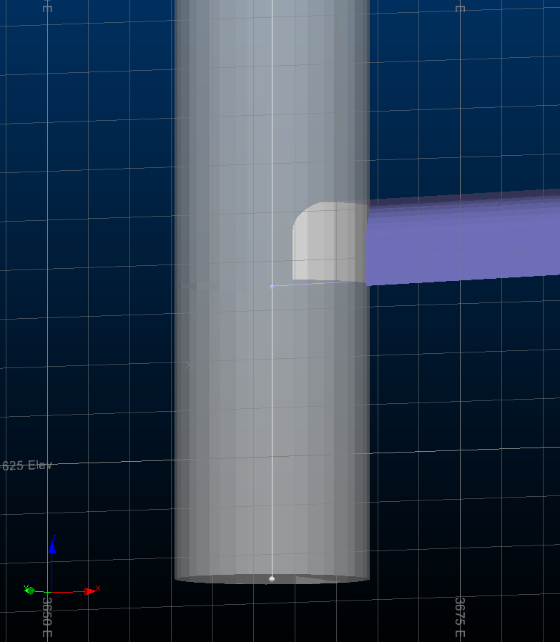
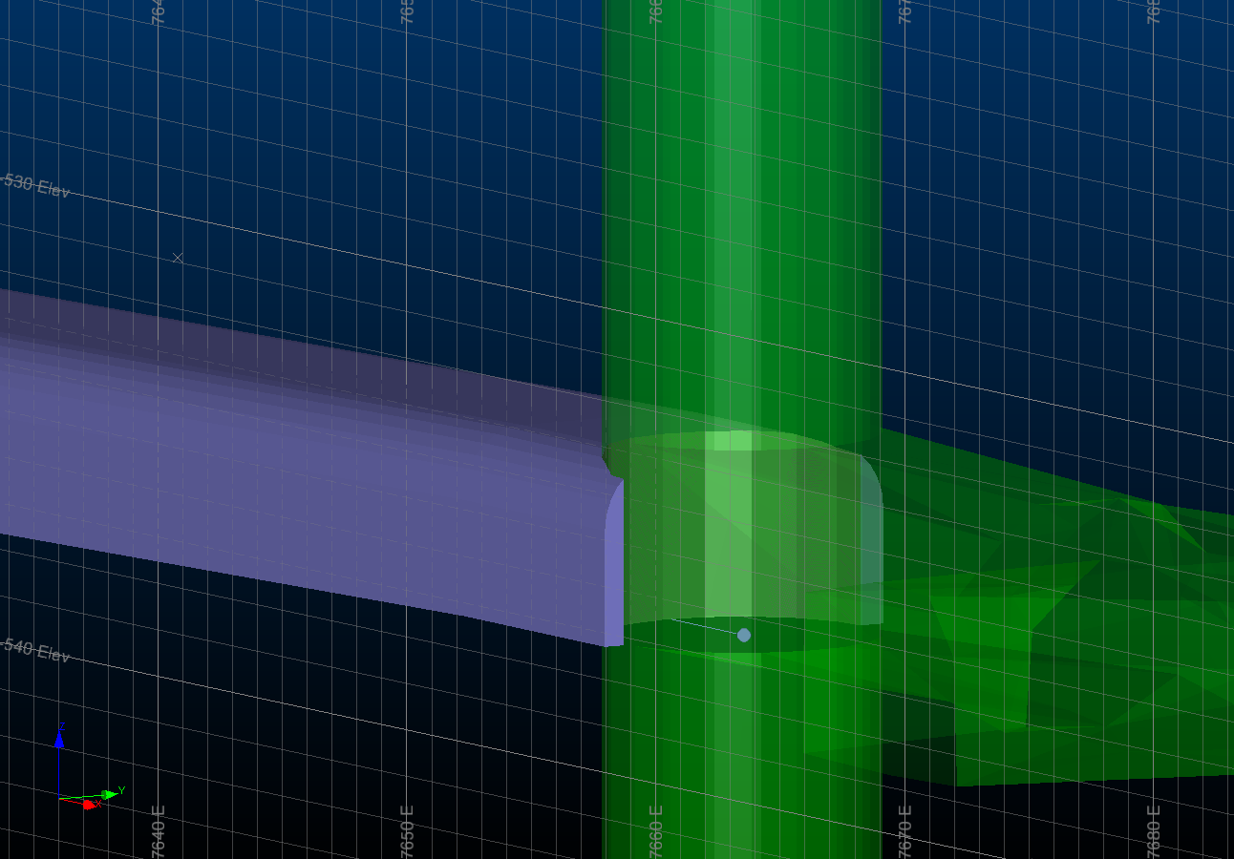
Parametry projektowe wyrobisk udostępniających
odległość od istniejącego szybu do zachodniej granicy pola (zaokrągloną do całkowitych metrów) | 3700 | m
przyjętą odległość między szybami (zgodnie z zadanymi ograniczeniami) | 4000 | m
przydzielone parametry szybu:
średnica szybu | 10 | m
wymiar pionowy rząpia szybu | 15 | m
przydzielone parametry wyrobiska udostępniającego głównego:
kształt przekroju poprzecznego | prostokąt z łukiem
szerokość | 7 | m
wysokość części prostokątnej | 2.5 | m
wysokość łuku | 1.5 | m
miąższość półki bezpieczeństwa między wyrobiskami na różnych poziomach | 5 | m
maksymalne nachylenie dopuszczalne wyrobisk korytarzowych | 5 | °
minimalne nachylenie wyrobisk zapewniających grawitacyjne odprowadzenie wody | 2 | %
odległość spągu od powierzchni terenu | 770 | m

